工作表2
巨大泡 VS 板割
 | 20<大泡(個/hr)≦30 | 30<大泡(個/hr)≦40 | 50<大泡(個/hr) | #2 S/T Level | Lehr~Cold板裂次數
10月1日 | 0 | 1 | 0 | -15 | 2
10月2日 | 0 | 0 | 1 | -15 | 1
10月3日 | 0 | 0 | 0 | -15 | 0
10月4日 | 0 | 0 | 2 | -15 | 1
10月5日 | 2 | 2 | 0 | -15 | 0
10月6日 | 0 | 2 | 2 | -15 | 0
10月7日 | 2 | 1 | 0 | -15 | 1
10月8日 | 8 | 11 | 12 | -15 | 1
10月9日 | 2 | 0 | 0 | -30 | 0
10月10日 | 0 | 0 | 1 | -30 | 0
10月11日 | 2 | 2 | 2 | -40 | 0
10月12日 | 0 | 2 | 0 | -40 | 0
10月13日 | 0 | 0 | 0 | -40 | 0
10月14日 | 0 | 0 | 3 | -40 | 1
10月15日 | 2 | 1 | 0 | -40 | 1
10月16日 | 1 | 0 | 0 | -40 | 1
10月17日 | 1 | 0 | 0 | -40 | 0
10月18日 | 1 | 0 | 0 | -50 | 0
10月19日 | 3 | 0 | 0 | -50 | 2
10月20日 | 0 | 0 | 0 | -50 | 0
10月21日 | 0 | 1 | 1 | -50 | 0 | 10/27 地震後板幅縮減導致パータン被檢出(20~30非全數大泡)
10月22日 | 0 | 1 | 0 | -50 | 0 | 2024-10-08 | 巨大泡突發原因？B面連續污欠點
10月23日 | 0 | 1 | 0 | -50 | 1
10月24日 | 1 | 0 | 0 | -55 | 0
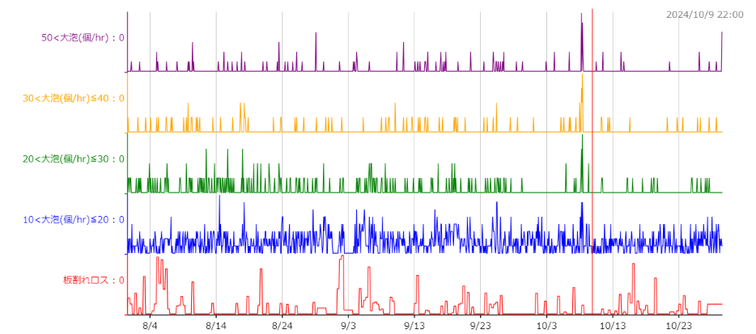
10月25日 | 2 | 1 | 0 | -55 | 0
10月26日 | 1 | 1 | 2 | -55 | 1
10月27日 | 3 | 1 | 1 | -55 | 2
10月28日 | 0 | 1 | 1 | -55 | 1
10月29日 | 0 | 0 | 0 | -55 | 1

